Vue基础
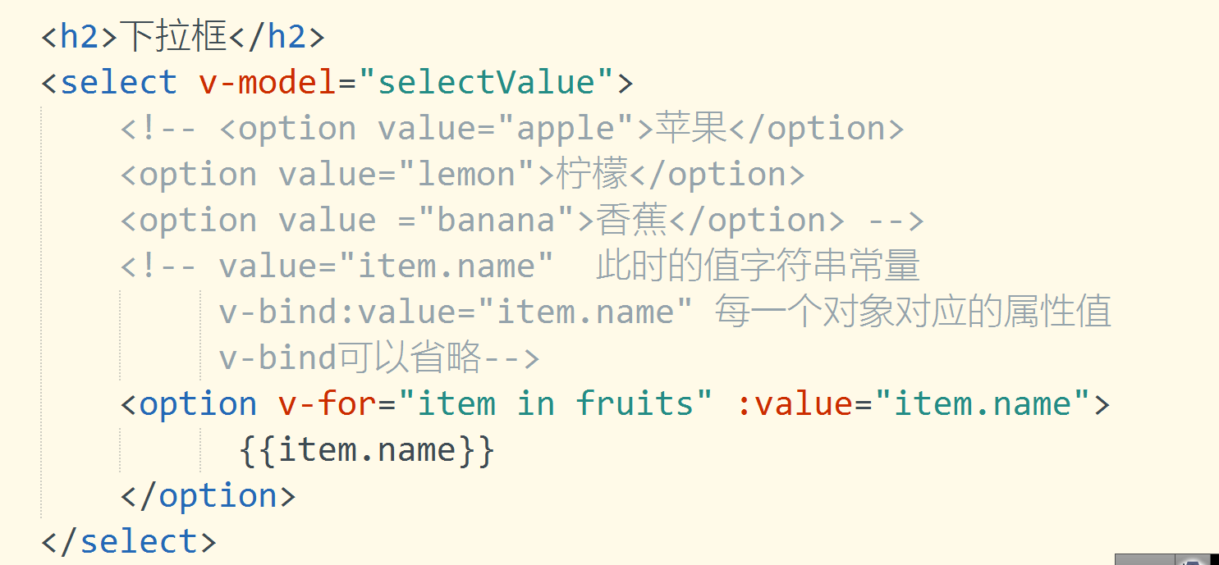
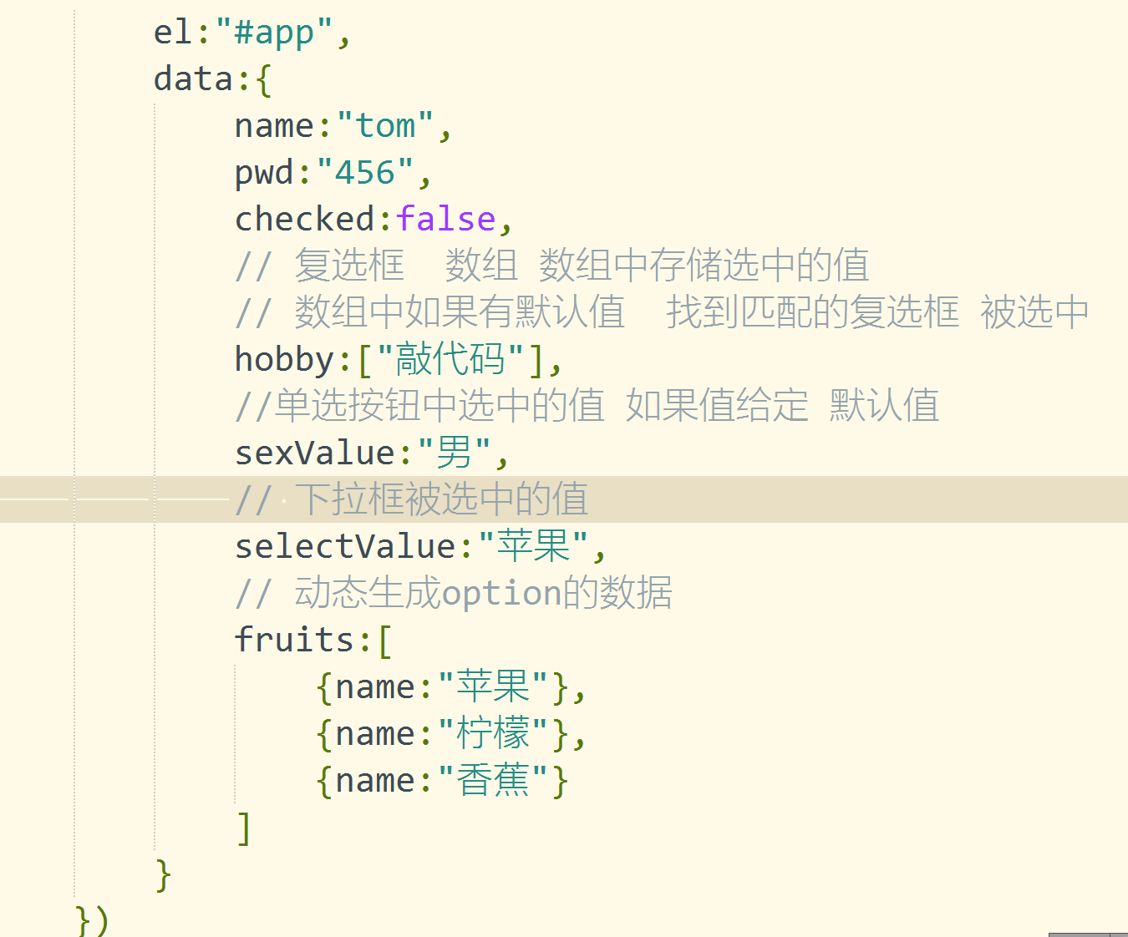
Vue

 | 1 含义

 |  | Vue.js 是一套构建用户界面的框架，只关注视图层,侧重于数据绑定

 | 2 MVVM

 | 后端 | MVC : M model 模型层 pojo javabean 与表对应的实体类（关联类...） 负责数据传递

 |  |  | V view |  | 视图 | 页面 html 、jsp、asp…

 |  |  | C Controller |  |  | 控制层 |  | 负责主体逻辑调用 | （controller --> service --> dao）

 | 前端MVVM：M model 模型层 页面操作数据

 |  |  | V：view 视图层 |  |  |  | html页面结构

 |  |  | VM：viewModel

 | 3 使用Vue

 |  | ① 下载vue.js文件

 |  | ② 创建Vue项目

 |  | 导入 vue.js |  |  | <script src="js/vue.js" type="text/javascript" charset="utf-8"></script>

 |  | 挂载区域 |  | div

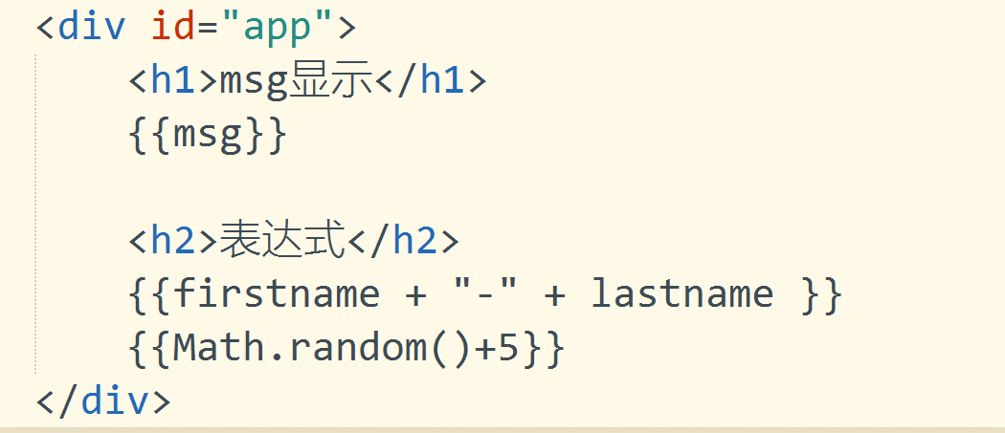

 |  | 创建Vue对象

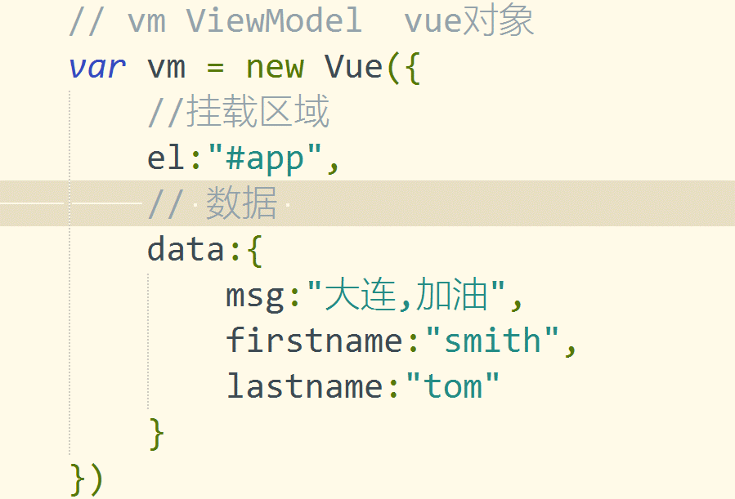

 | 4 Vue中分支

 |  | ① v-if |  | <p v-if="seen">现在你看见我了</p>

 |  | ② v-if v-else

 |  |  | <p v-if="seen">现在你看见我了</p>
 |  |  | <p v-else>现在你看不见我了</p>

 |  | ③ v-if v-else-if v-else-if … v-else

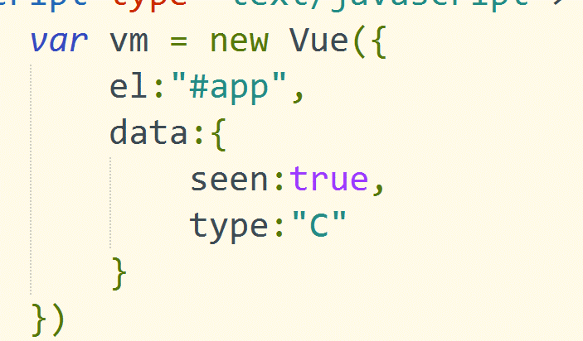

 | 5 Vue循环

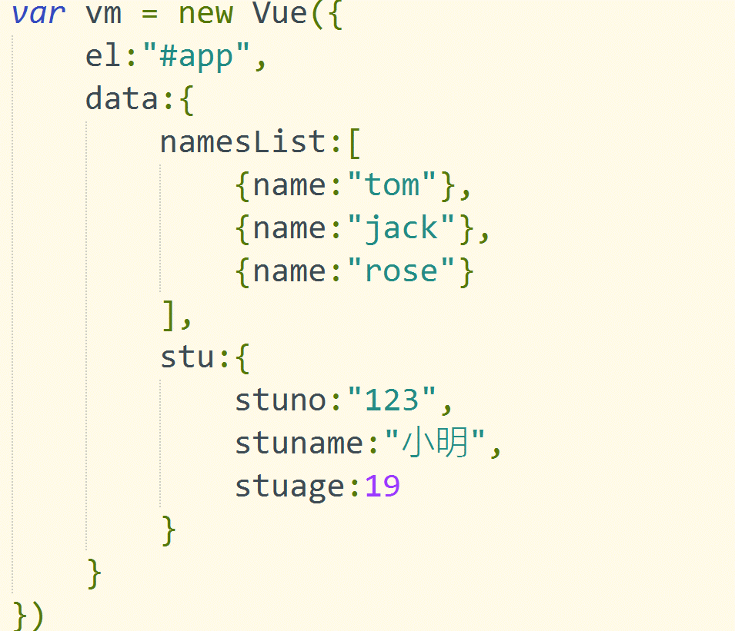

 |  | 遍历数组
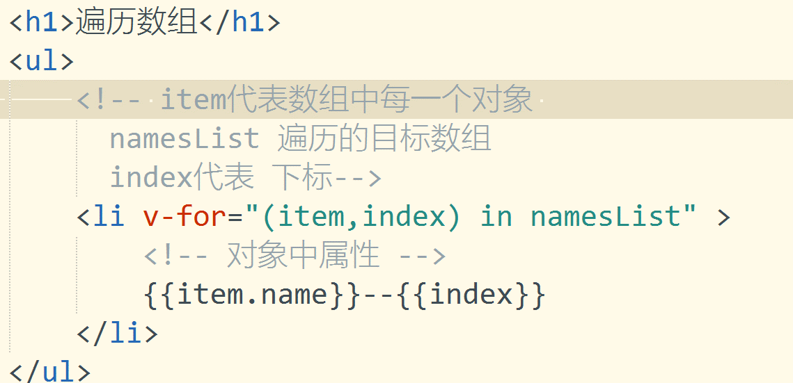

 |  | 遍历对象
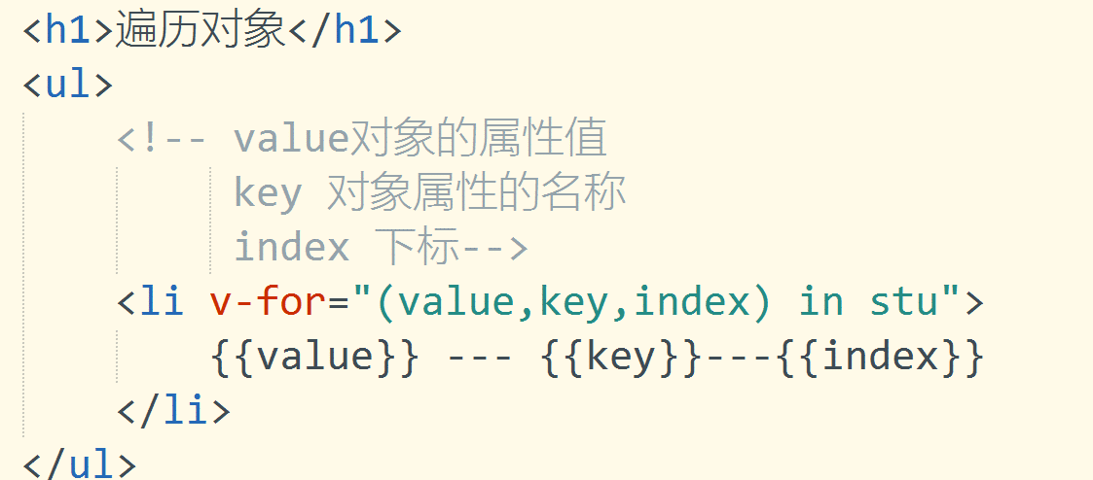

 | 6 表单用户输入 |  |  | v-model 实现双向绑定

Vue绑定
插入值

 | 双层大括号 |  | {{}} |  | 不会覆盖标签内部原有的内容

 | v-text="变量名称" |  |  | 文本 | 会覆盖标签内部原有的内容

 | v-html="变量名称" |  |  | 文本以及标签 |  |  | 标签会被浏览器解析 |  | 会覆盖标签内部原有的内容

强制绑定

 | v-bind:html标签内部属性以及样式 |  |  |  |  | 省略写法 :html标签内部属性以及样式

 | v-on:事件绑定

 | v-on:click 省略写法 @click

this用法

 |  |  |  |  |  |  |  | this指向就是Vue对象

 | 如果在函数调用实现 用了其他的对象的函数 this的指向作用域改变

 | 例如
 | var that = this(Vue对象);
 | this.timeId = setInterval(function(){
 |  | var first = that.msg.substring(0,1);
 |  | console.log("setInterval",this); |  |  |  | this指向window对象
 | }）

 | 解决办法：在函数调用外部 var that = this(Vue对象);

 | 注意： （）=>{} this指向不会改变
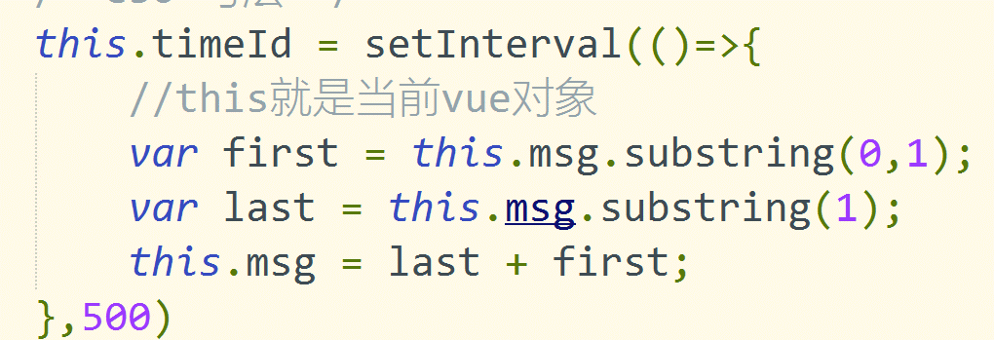

v-bind绑定样式
class属性
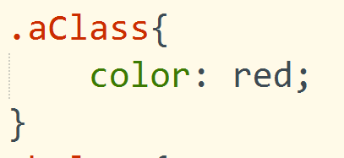



style

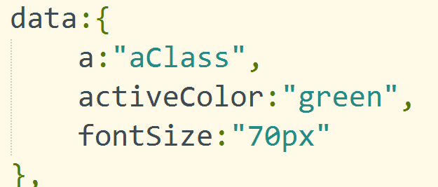

事件处理

 | v-on:click = "函数名称(【参数1,参数2...】)"

 | 事件冒泡

 | 阻止事件冒泡 event 事件对象 test4($event)

 | .stop阻止事件冒泡
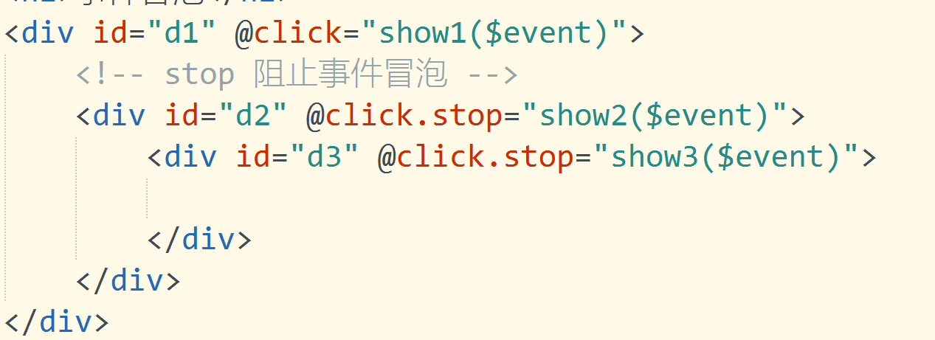

 | .capture 事件捕获 改变事件冒泡的顺序 作用在谁的身上 谁就先执行

 | .self | 自己本身 事件点击触发在作用在self元素上 才会触发 通过事件冒泡 不会执行

 | .prevent 阻止默认行为

Vue生命周期
条件渲染

v-if 切换 创建和销毁DOM

v-show 改变css的display属性 频繁切换 v-show

生命周期
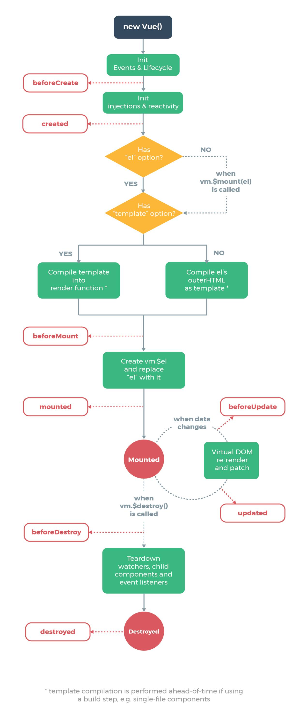

常用的钩子函数

created() mounted()...

